Sheet1
Ramal | Diametro | Cantidad de tubos
Ramal Principal 1 | 1.5 | 12
Ramal Principal 2 | 2.5 | 9
Ramal Secundario 1 | 1.5 | 4
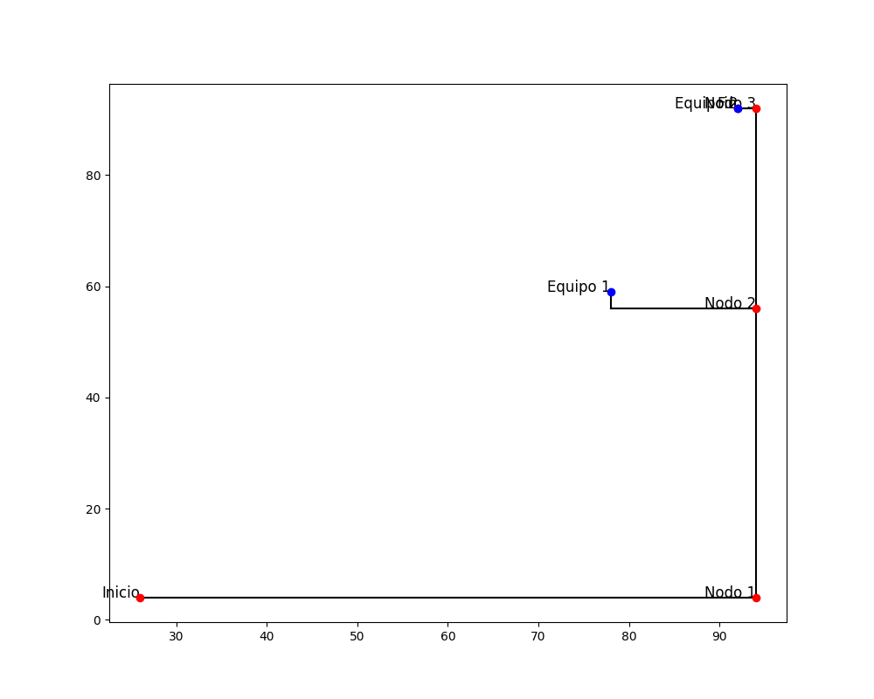
Ramal Secundario 2 | 1.5 | 1

